regrecionPolinomial
 |  | Xi | yi | m | n | X2 | X3 | X4 | XiYi | Xi2Yi | Y | (yi - yipromedio)2 | (yi-a0-a1Xi-a2X2)2
 |  | 0 | 2.1 | 2 | 6 | 0 | 0 | 0 | 0 | 0 | 2.4785714286 | 544.44444444 | 0.14331632653
 |  | 1 | 7.7 |  |  | 1 | 1 | 1 | 7.7 | 7.7 | 6.6985714286 | 314.47111111 | 1.0028591837
 |  | 2 | 13.6 |  |  | 4 | 8 | 16 | 27.2 | 54.4 | 14.64 | 140.02777778 | 1.0816
 |  | 3 | 27.2 |  |  | 9 | 27 | 81 | 81.6 | 244.8 | 26.302857143 | 3.1211111111 | 0.80486530612
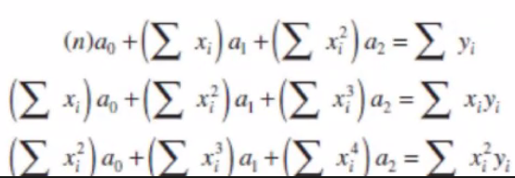
 |  | 4 | 40.9 |  |  | 16 | 64 | 256 | 163.6 | 654.4 | 41.687142857 | 239.21777778 | 0.61959387755
 |  | 5 | 61.1 |  |  | 25 | 125 | 625 | 305.5 | 1527.5 | 60.792857143 | 1272.1111111 | 0.094336734694

 | Sumatorias | 15 | 152.6 |  |  | 55 | 225 | 979 | 585.6 | 2488.8 | 152.6 | 2513.3933333 | 3.7465714286

 | promedios | 2.5 | 25.433333333 |  |  | 9.1666666667 | 37.5 | 163.16666667 | 97.6 | 414.8 | 25.433333333 | 418.89888889 | 0.62442857143

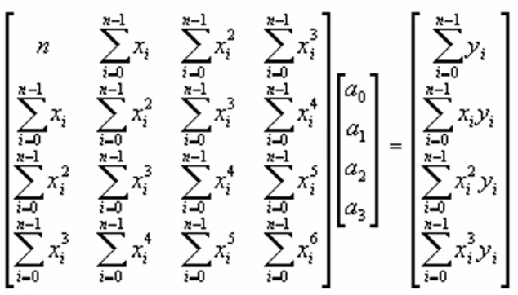
La matriz esta dada para una de grado 3 pero trabajaremos hasta grado 2
 |  |  | 6 | 15 | 55 | a0 | 152.6
 |  |  | 15 | 55 | 225 | a1 | 585.6 |  | AX=B |  |  |  |  | Las ecuaciones cambian ligeramente comparado con minimos cuadrados por regresion lineal u exponencial, como se suguiere en la tabla
 |  |  | 55 | 225 | 979 | a2 | 2488.8 |  | X=A-1B

 |  |  | a0 | 2.4785714286
 |  |  | a1 | 2.3592857143
 |  |  | a2 | 1.8607142857
 |  |  | No olvidar seleccionar la columa de datos y dar la combinacion de teclas CTRL+SHIFT+ENTER

 |  |  | Y = 2,47 + 2,35X + 1,86X2

Yi medida Vs Y calculada
 |  |  |  |  |  | St | Sr | Sy | Sy/x | Sy/x < Sy | r2 | r | %
 |  |  |  |  |  | 2513.3933333 | 3.7465714286 | 22.420496575 | 0.96780310867 | SIRVE | 0.9985093573 | 0.99925440069 | 99.925440069
 |  |  |  |  |  | Desviacion, que tan dispersos son los valores | Suma de Errores al cuadrado | Grado de dispersion | Error Estadar estimado | Ver si el modleo es adecuado | Coeficiente de determinacion | coeficiente de correlacion

regrecionPolinomial2
 | Xi | Yi | m | n | X2 | X3 | X4 | XiYi | Xi2Yi | Y | (yi - yipromedio)2 | (yi-a0-a1Xi-a2X2)2
 | 1 | 16.7209 | 2 | 7 | 1 | 1 | 1 | 16.7209 | 16.7209 | 16.903056557 | 89.247185568 | 0.033181011323
 | 2 | 17.5592 |  |  | 4 | 8 | 16 | 35.1184 | 70.2368 | 17.048220123 | 308.32550464 | 0.26110043519
 | 2.5 | 14.9204 |  |  | 6.25 | 15.625 | 39.0625 | 37.301 | 93.2525 | 15.351766497 | 222.61833616 | 0.18607705492
 | 3 | 12.8401 |  |  | 9 | 27 | 81 | 38.5203 | 115.5609 | 12.475955933 | 164.86816801 | 0.13260090134
 | 4 | 2.75075 |  |  | 16 | 64 | 256 | 11.003 | 44.012 | 3.1862639894 | 7.5666255625 | 0.18967243496
 | 4.5 | -3.26496 |  |  | 20.25 | 91.125 | 410.0625 | -14.69232 | -66.11544 | -3.2276173905 | 10.659963802 | 0.0013944704834
 | 5 | -10.6096 |  |  | 25 | 125 | 625 | -53.048 | -265.24 | -10.820855709 | 112.56361216 | 0.044628974616

∑ sumatoria | 22 | 50.91679 |  |  | 81.5 | 331.75 | 1428.125 | 70.92328 | 8.42766 | 50.91679 | 915.8493959 | 0.84865528283
promedio | 3.1428571429 | 7.2738271429 |  |  | 11.642857143 | 47.392857143 | 204.01785714 | 10.131897143 | 1.2039514286 | 7.2738271429 | 130.83562799 | 0.12123646898
Yi medida vs Y calculada
La matriz esta dada para una de grado 3 pero trabajaremos hasta grado 2 |  |  |  |  |  |  | 7 | 22 | 81.5 | a0 | 50.91679
 |  |  |  |  |  |  | 22 | 81.5 | 331.75 | a1 | 70.92328
 |  |  |  |  |  |  | 81.5 | 331.75 | 1428.125 | a2 | 8.42766

 |  |  |  |  |  |  | a0 | 12.040465237 |  | AX=B
 |  |  |  |  |  |  | a1 | 7.2213051973 |  | X=A-1B
 |  |  |  |  |  |  | a2 | -2.3587138773 | No olvidar seleccionar la columa de datos y dar la combinacion de teclas CTRL+SHIFT+ENTER

 |  |  |  |  |  |  |  |  |  |  | Y = 12,04 + 7,22X + -2,35X2

 | St | Sr | Sy | Sy/x | Sy/x < Sy | r2 | r | %
 | 915.8493959 | 0.84865528283 | 12.354819545 | 0.41198429165 | SIRVE | 0.99907336808 | 0.99953657666 | 99.953657666
 | Desviacion, que tan dispersos son los valores | Suma de Errores al cuadrado | Grado de dispersion | Error Estadar estimado | Ver si el modleo es adecuado | Coeficiente de determinacion | coeficiente de correlacion

